태그 정의 및 사용법
형식
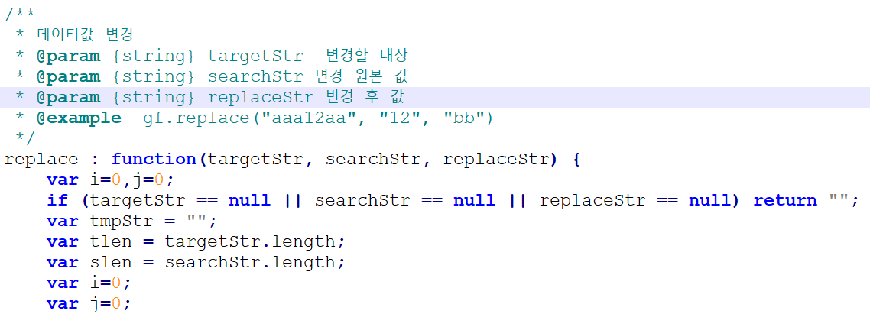

@param {타입} 파라미터
@return {타입} 리턴값
@example 사용 예시

사용법
이클립스 > Run > External Tools > External Tools Configurations…
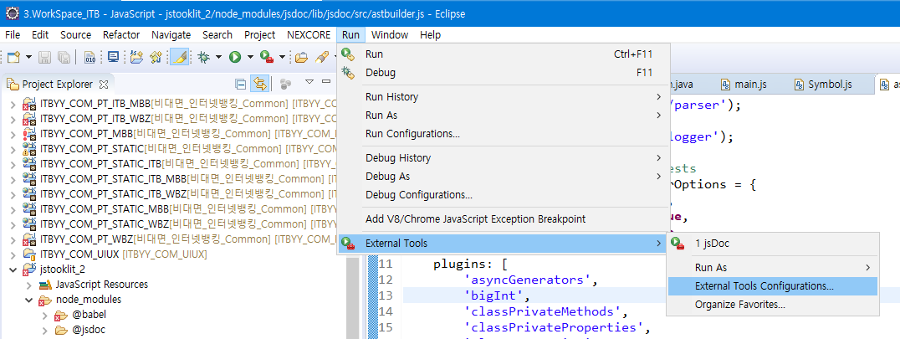

1. 프로그램을 추가한다. (jar 사용, 이름 상관없음)
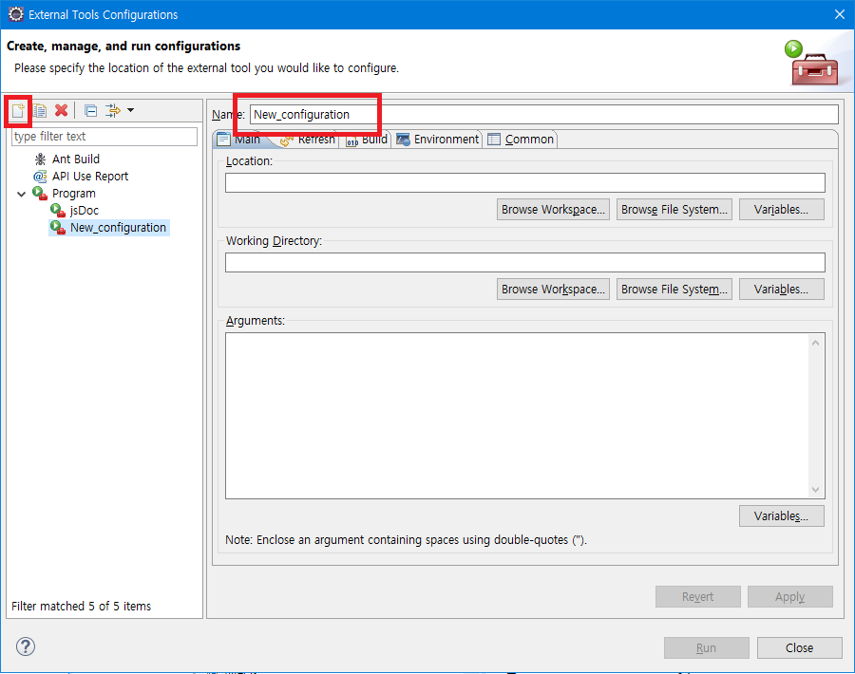

2. 내용을 다음과 같이 바꾼다.
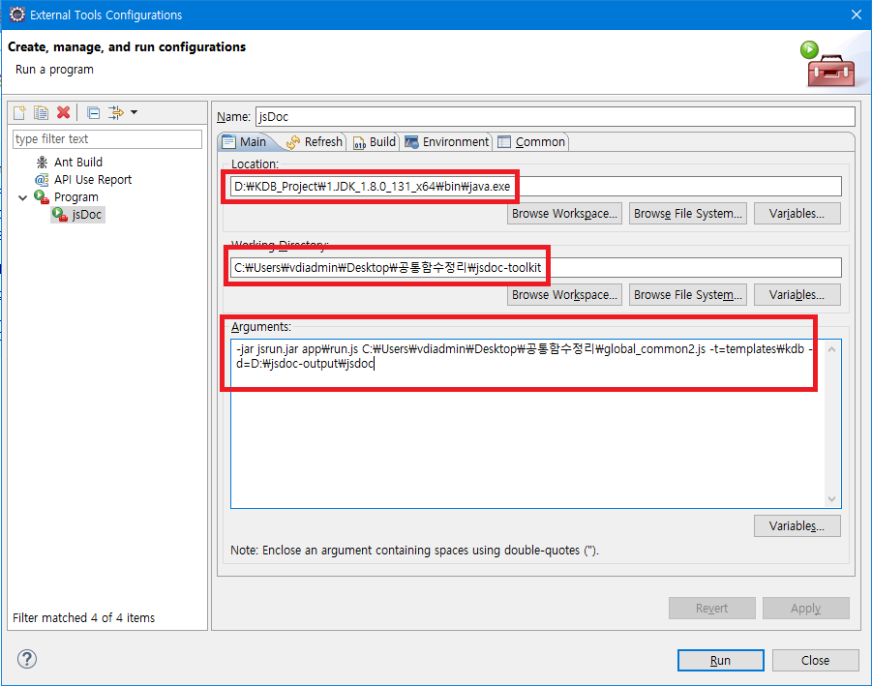
Java.exe를 선택
압축을 푼 폴더 선택
-jar jsrun.jar
app\run.js {js파일 경로}
–t=templates\kdb
–d={output 파일 경로}

페이지 정의 (1128 추가)
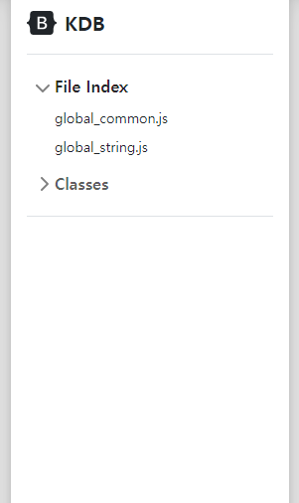
1. 실행 : output 디렉터리의 index 실행

2. index.html 클릭

소스코드

함수 리스트
클릭

3. _gc.html (심볼 페이지 예시)
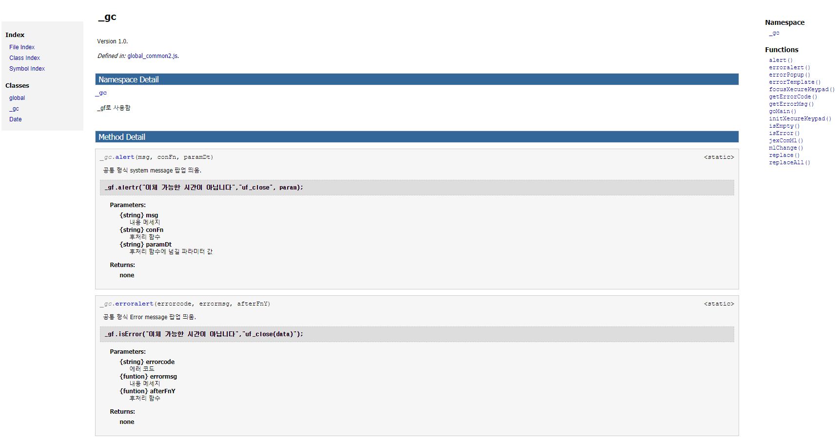
페이지 이동
함수 바로가기

클릭

3. symbolindex.html

함수 검색기능
ibsheet or js를 사용하여 dropdown 소팅 구현 예정

20221128 추가 => 이광형pl님께 요청 내용
Symbol Index

클릭

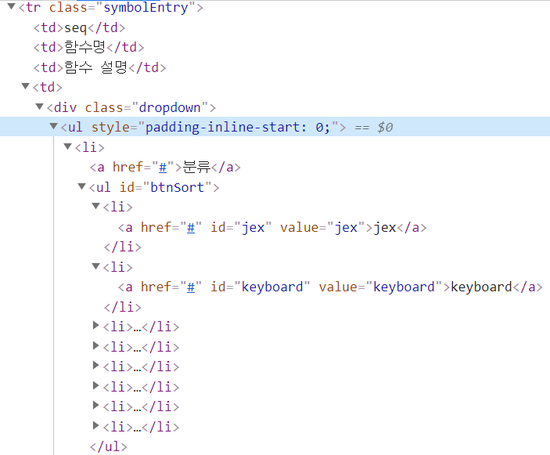

1. 위와 같이 드롭다운 메뉴를 구성하였으나 테이블 행 색을 칠했더니 테이블에 가려지는 문제 수정 부탁드립니다.
(position :absolute + z-index가 안먹음)
2. 드롭박스 배경과 테두리가 보이게 수정 부탁드립니다.

Side Bar
이 창을 없애고 마우스를 화면 왼쪽에 가져다대면 다음과 같은 사이드바가 팝업 (반응형)
(참고, bootstrap sidebar example[첨부])

공통 css
1. 공통 css 파일 위치 : jsdoc-toolkit\templates\kdb\static

2. html 레이아웃 :
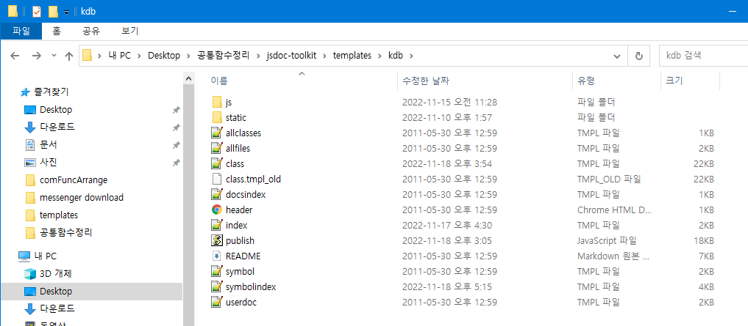

tmpl 파일

파싱 규칙 추가 방법
1. 파싱 흐름도
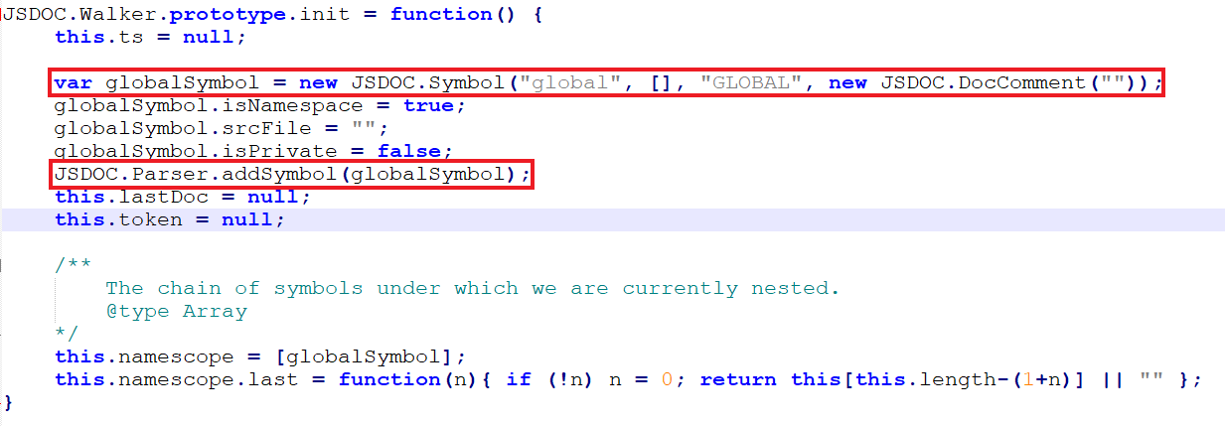

JSDOC.js
dir : lib/JSDOC
JsDoc.js
JSDOC.Parser.init()

JSDOC.JsDoc._parseSrcFiles()
JSDOC.SymbolSet()
lib/Jsdoc/SymbolSet.js
JSDOC.SymbolSet.init()
JSDOC.SymbolSet._index 생성

JSDOC.Parser.init()
JSDOC.Walker()
lib/Jsdoc/Walker.js
global 심볼 틀 생성
walk(ts) -> symbol 생성

var tr=JSDOC.TokenReader()
var ts=JSDOC.TokenStream()
JSDOC.Parser.parse()

tokenStream(tr.tokenize(JSDOC.TextStream(src)))

JSDOC.Parser.parse()
token.push(next(),"TOKN","UnToken")
//param : data, type, name

JSDOC.Parser.finish()
JSDOC.Parser.symbols;

- TokenReader.tokenize() : token[]을 반환한다.
- 소스코드 팝업기능 구현 시 파싱 부분에서 output html 내 클래스 지정을 같이 해줄 예정

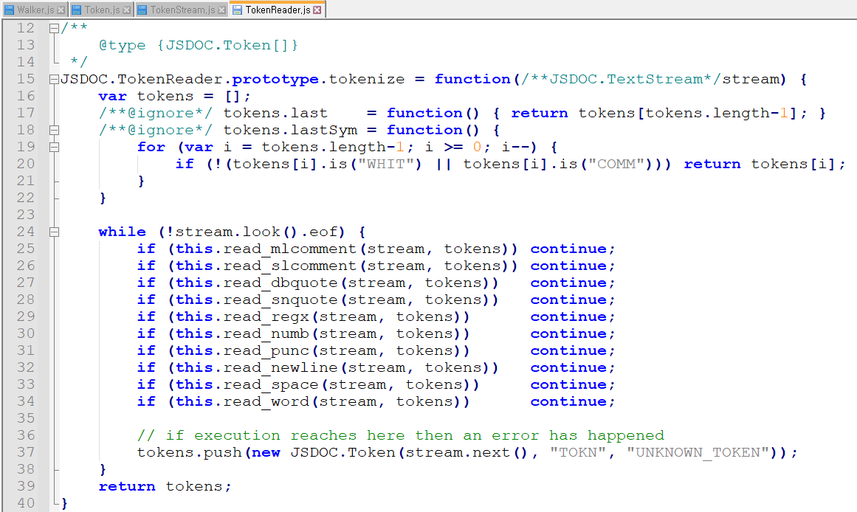
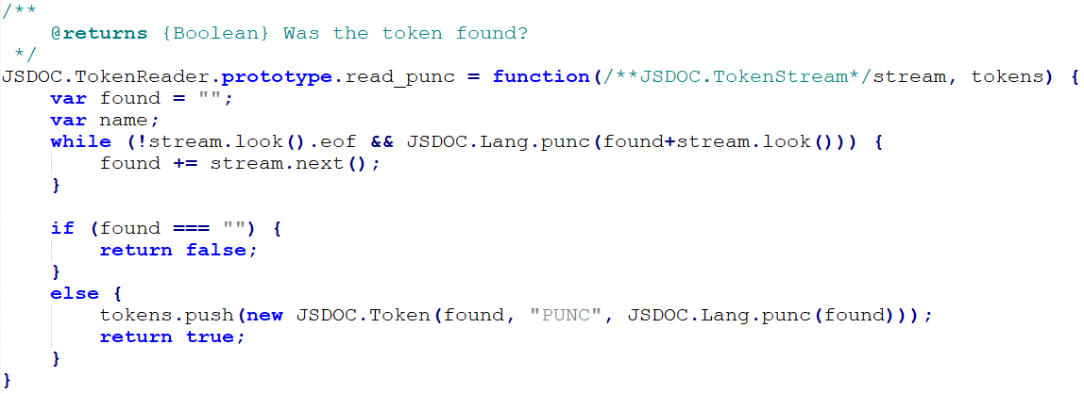
실제 파싱 진행 부분

JSDOC.Lang에 정의 필요

프로그램 호출 순서도
1. 흐름도 : jar 실행 > publish.js > main.js

jsdoc-toolkit\app\lib\JSDOC

class 배열 input

Jsrun.jar
app/run.js
Main()
Publish(JSDOC.JsDoc.symbolSet)
Publish.js

Include
frame.js
dir : plugins/
JSDOC.Parser.symbols

JSDOC.JsDoc() => build symbolSet
Include
main.js
JSDOC.js

dir : lib/JSDOC
JsDoc.js

2. tmpl 호출 방법

1. publish.js 내에서 var pageTemplate = JSDOC.JsPlate(tmpl 파일 경로) : 템플릿 바인딩
2. pageTemplate.process(데이터 객체)
3. IO.saveFile(경로)
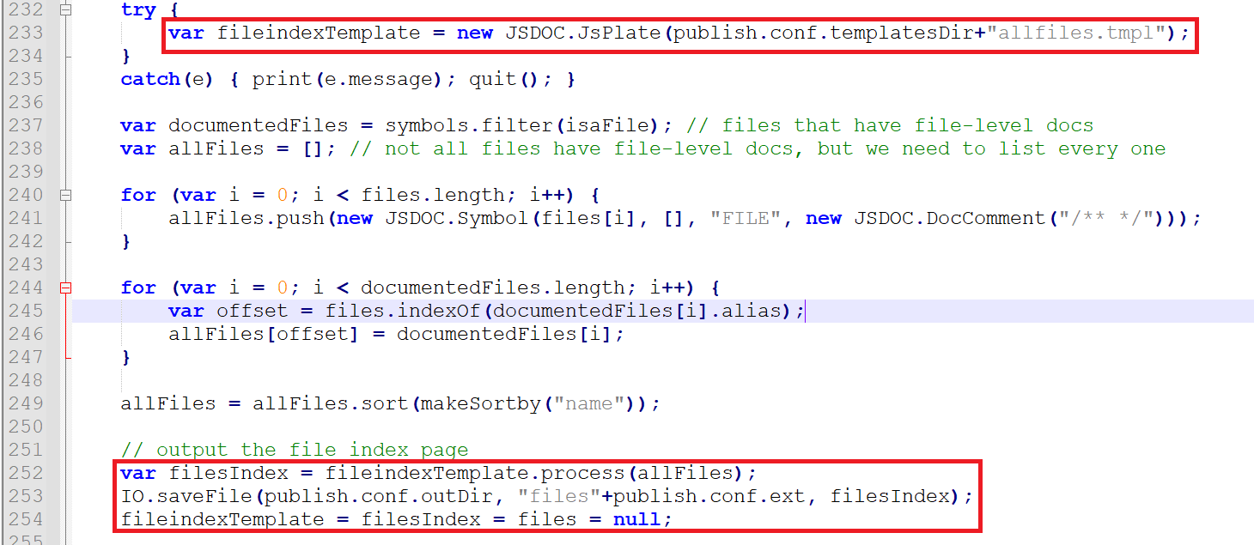

3. tmpl 사용법

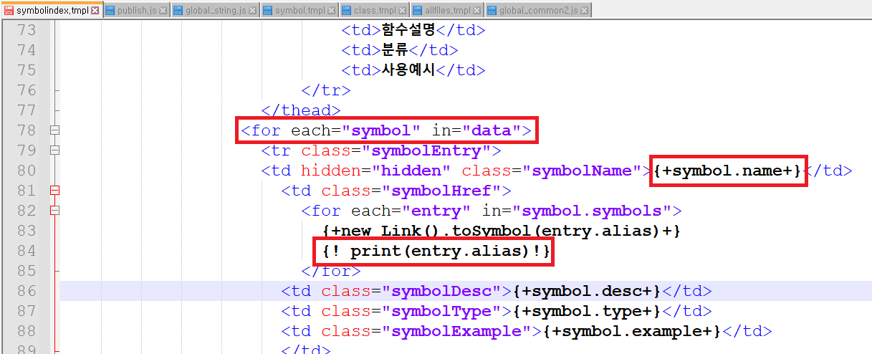

java for-each와 유사

jsp 스크립틀릿과 유사

jsp 선언부와 유사

4. symbolindex.tmpl 예시
*참고
- tmpl과 js 내에서 print() 함수가 먹는다. print() 함수 사용 시 콘솔에 출력이 된다.

- publish.js

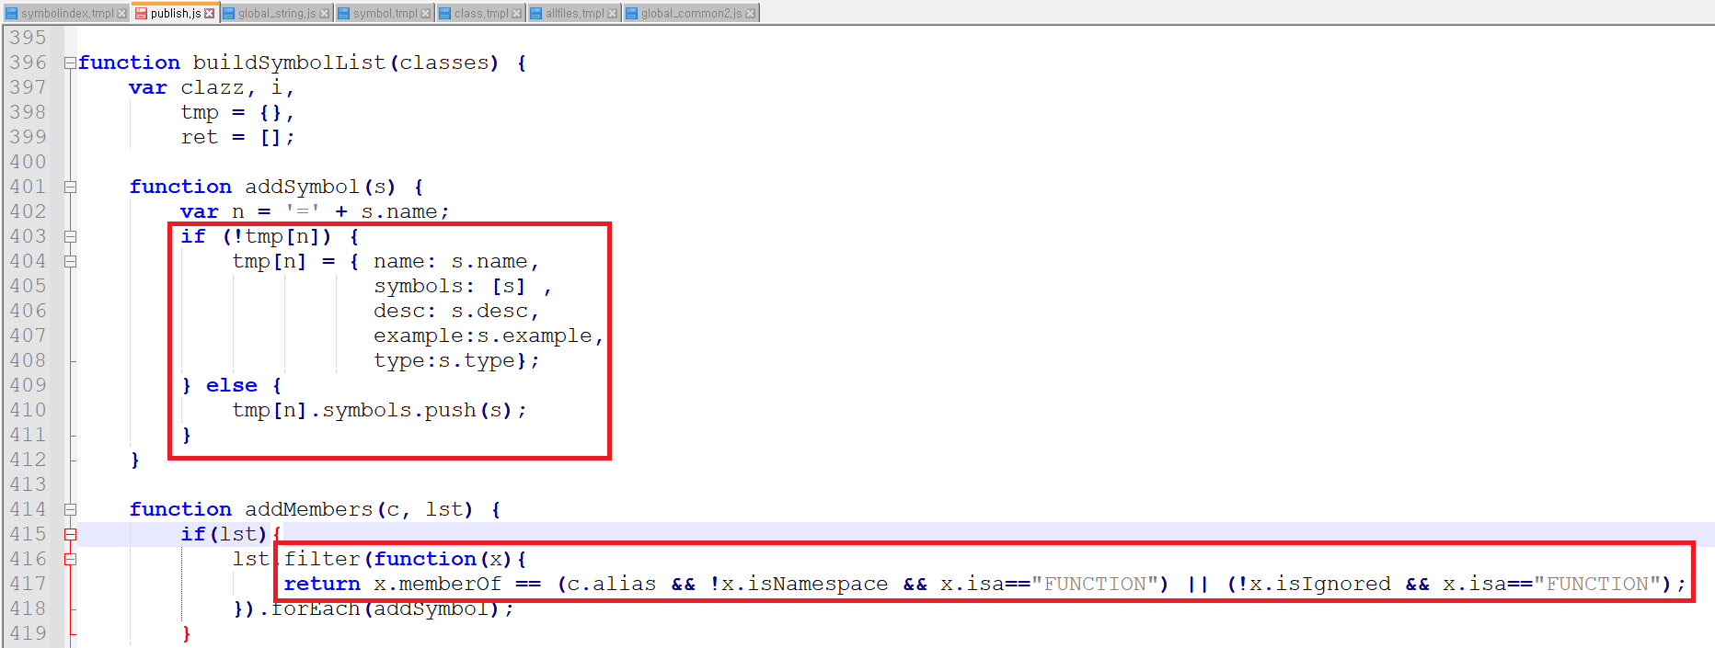

필요한 값을 넣어줌

필요한 내용만 filter

- symbolindex.tmpl

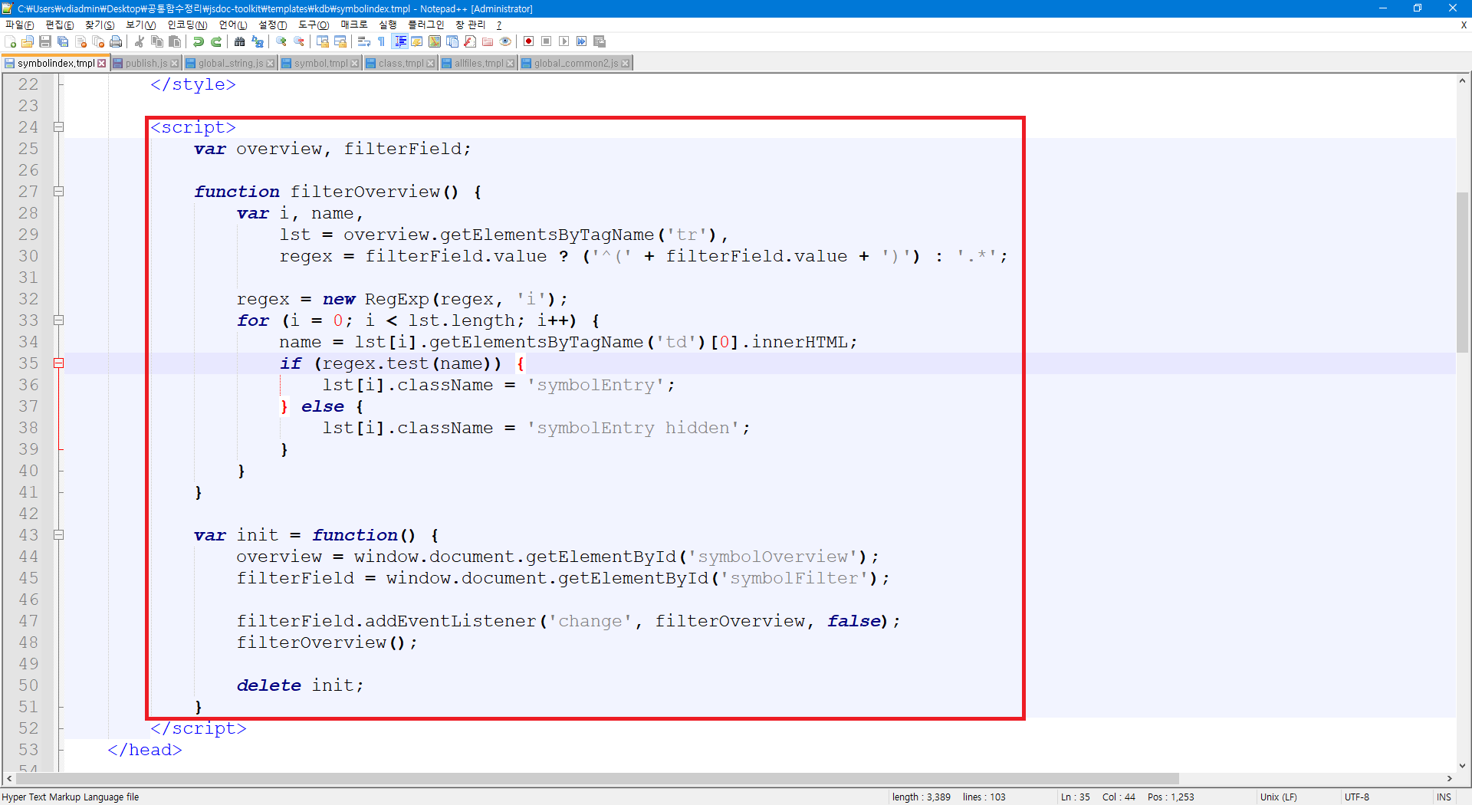

정규 표현식을 사용하여 필터링 기능을 넣어놨다.

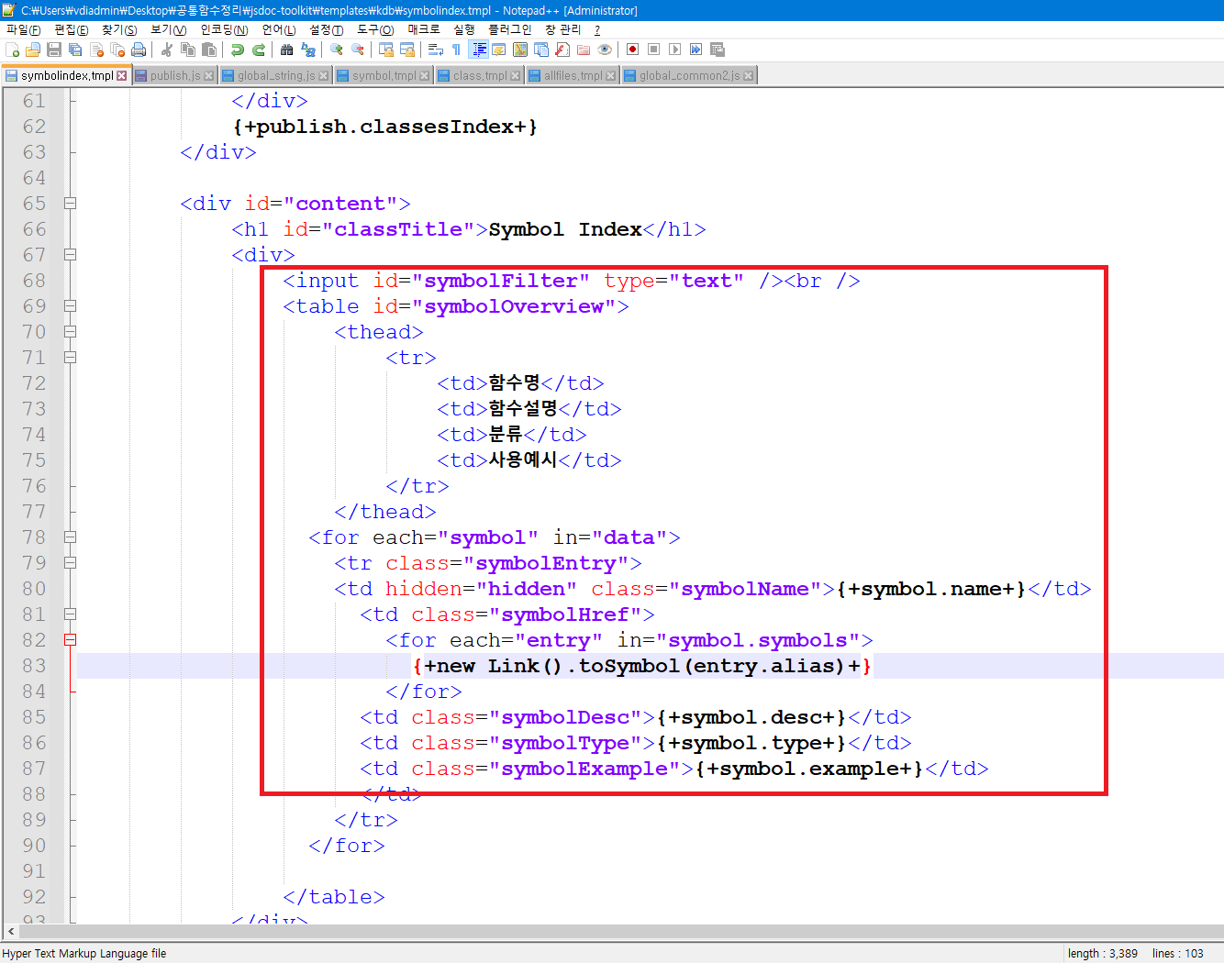

추가할 내용은 이곳을 수정하면 됨.

소스코드 팝업기능 구현
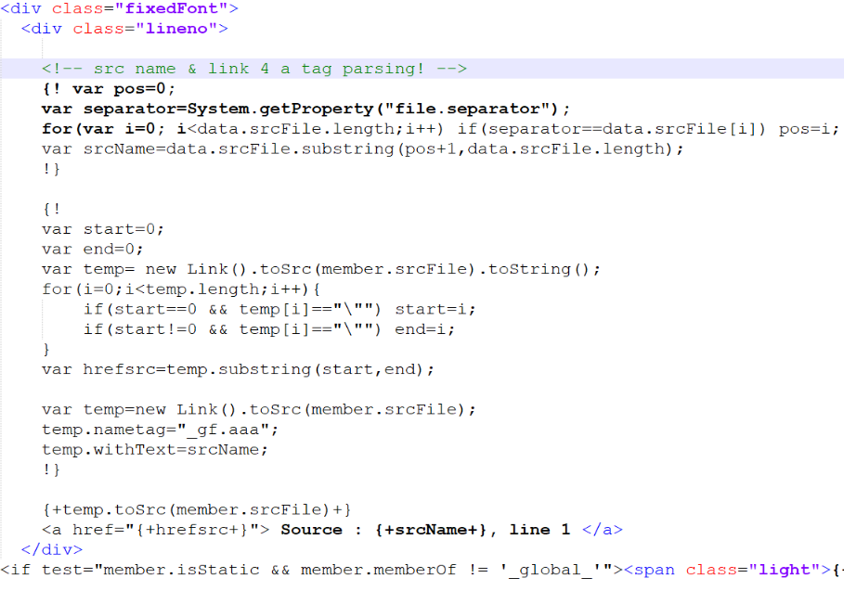
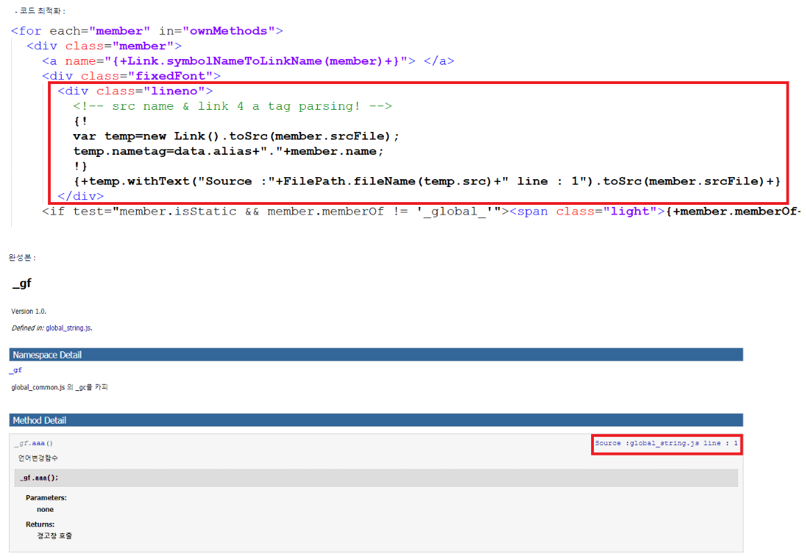
1. 구상도

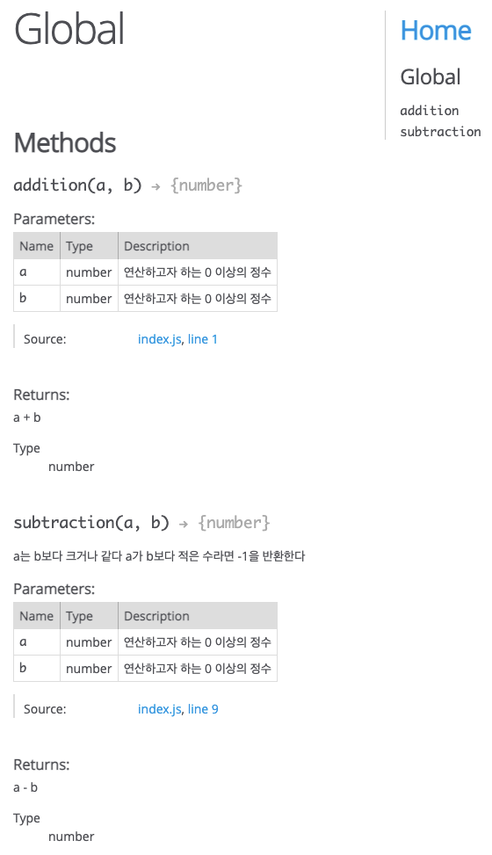

클릭 시 코드 내용 확인 가능

2. 소스코드 파일 생성 흐름도

publish.js
makeSrcFile(file[], srcdir)

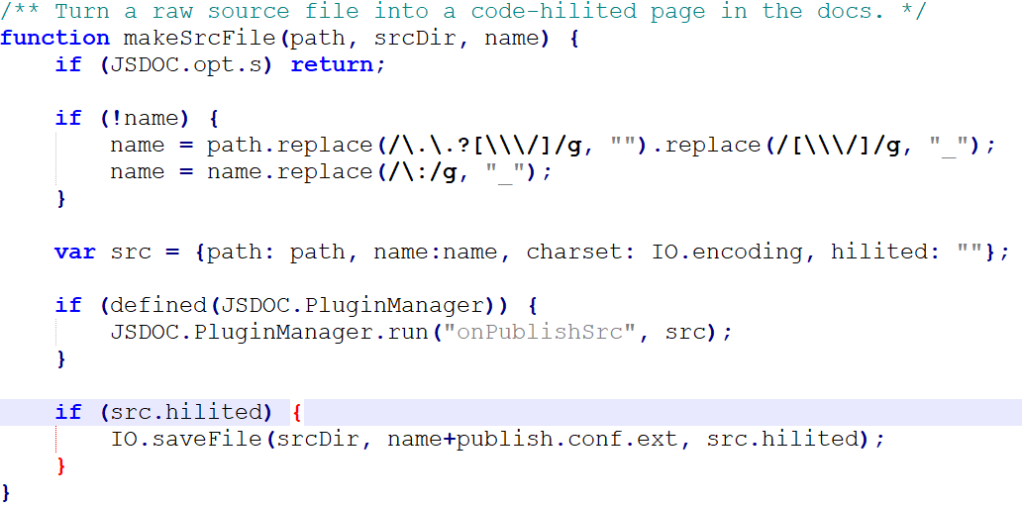

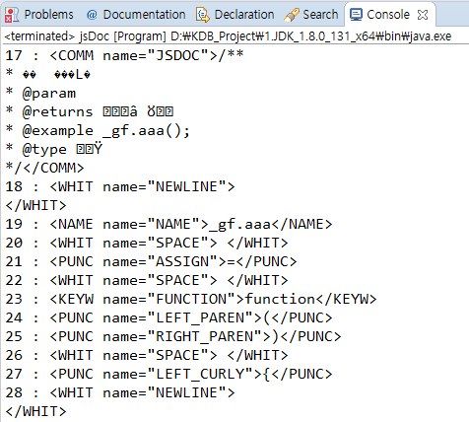

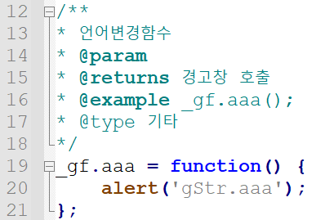

3. 개발내용

-/app/plugin/publishSrcHilite.js (템플릿 엔진 수정)

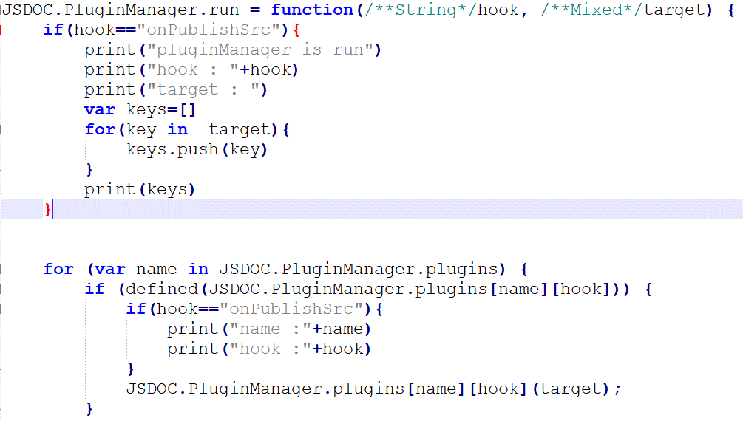

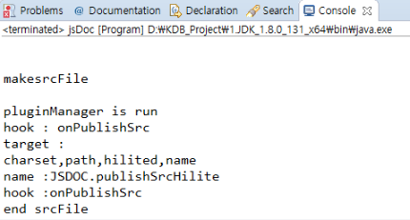

-/app/plugin/publishSrcHilite.js > Jshiliter()

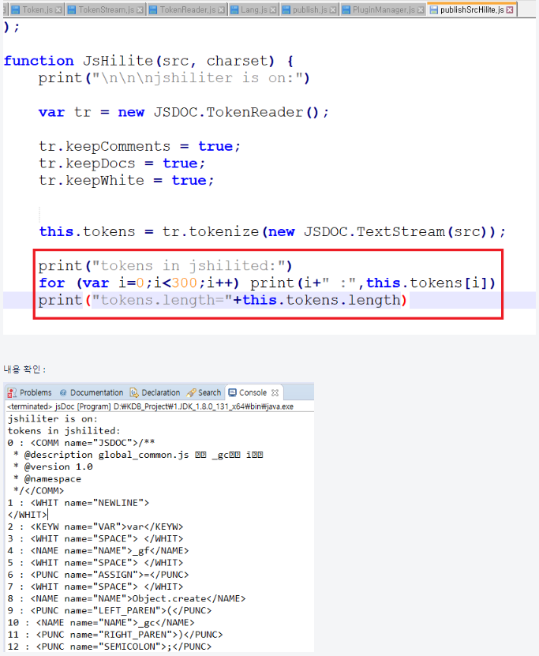

tokenize 결과가 src html에 입력 되는 것을 확인.
streamreader.js 내의 token을 수정해야함.
결론 : tokenize()에서 newline 다음 처음으로 나오는 name 키워드에 class를 입히면 된다.

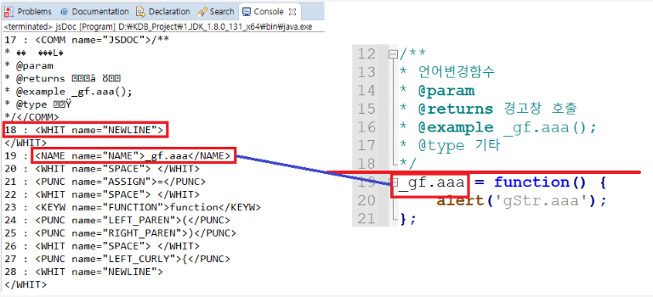

- 파싱 로직 > parse.js에서 토큰을 파싱할 때 클래스를 넣어주면 완성 될 것 같다.

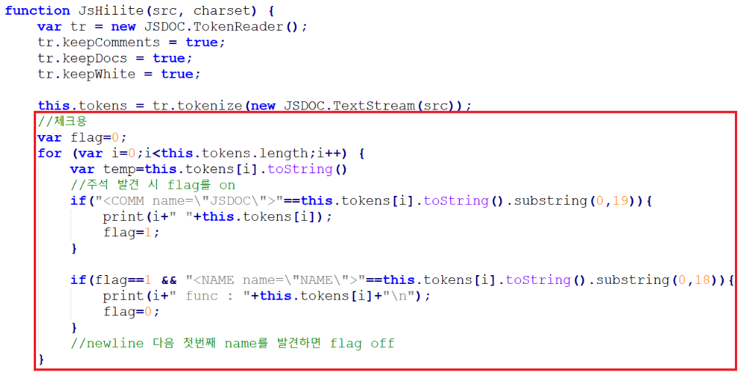

- token의 내부 확인 => this.token[i].keys : data,type,name,is,toString

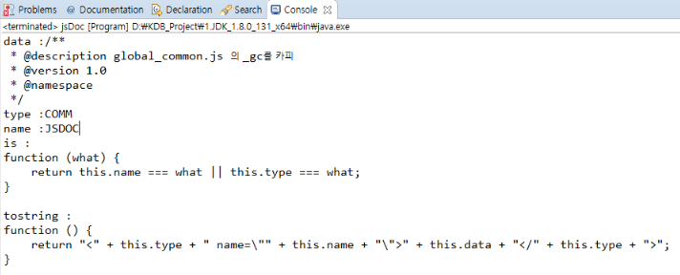

- token[i]에 appendid 프로퍼티 추가 (publishSrchilite.js)
* 변수명 :
flag : 클래스에 입력한 함수를 찾는 flag
substring : 찾은 함수 내에서 이름을 파싱하는 flag

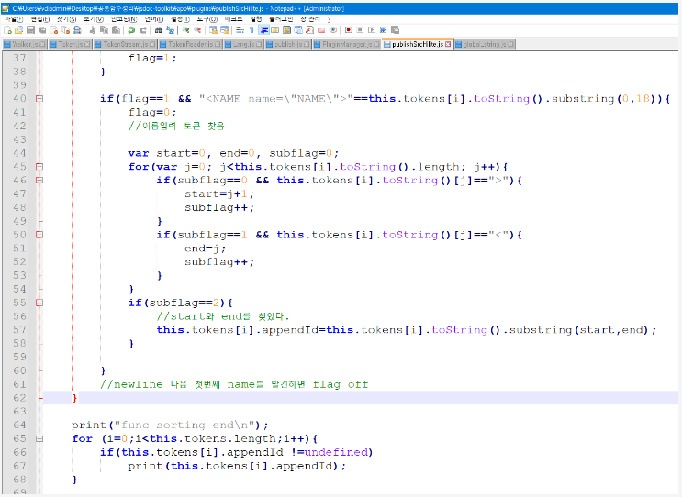

- src 파일에 id 입히기 :
흐름도 : publish.js > makeSrcFile() > JSDOC.PluginManager.run("onPublishSrc", src)
hook : "onPublishSrc"

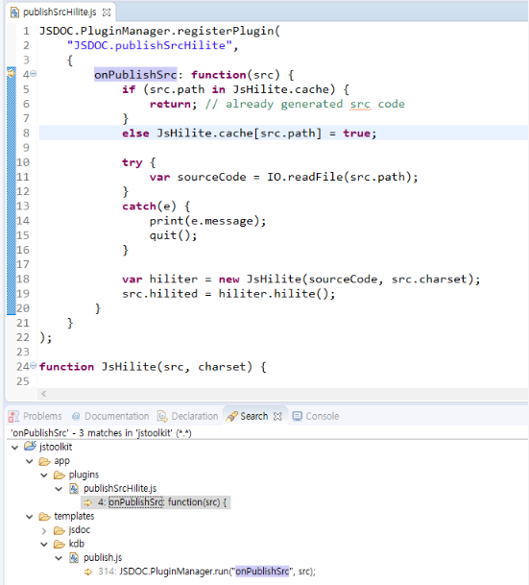
출력구조 :
정규표현식으로 파싱된 코드를 eval 함수를 사용하여 jsp처럼 사용이 가능.
해당 정규표현식에 맞추어 html 코드를 작성하면 된다

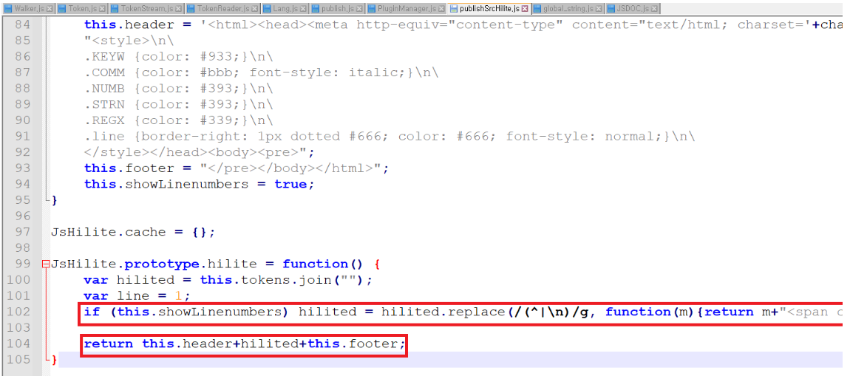

- 최종 : 파싱 구조를 확인해본 결과 Token.toString이 스크립틀릿 부분을 치환되는 것으로 확인.
개발 방향을 바꾸어 <a name> 태그를 추가 후 toString()을 오버라이딩 하는 함수를 수정하여 a href 태그를 붙여주기로 함

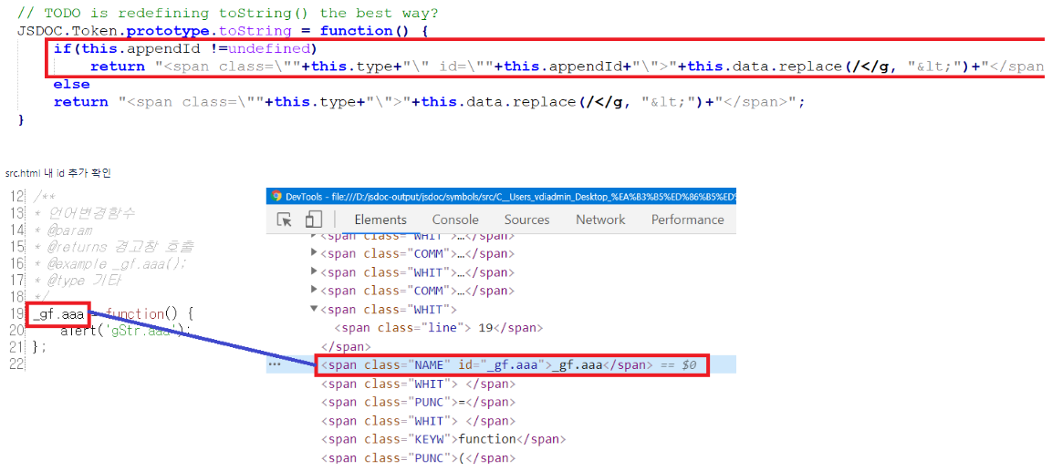

- 이제 class.tmpl을 수정하여 링크만 작성하면 된다. 기존의 a 태그를 활용하는 부분의 소스를 확인해보자.

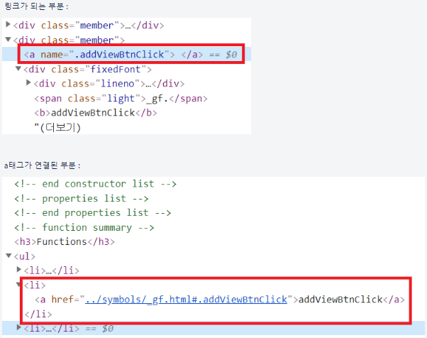

- 최종 링크를 구현해보자.

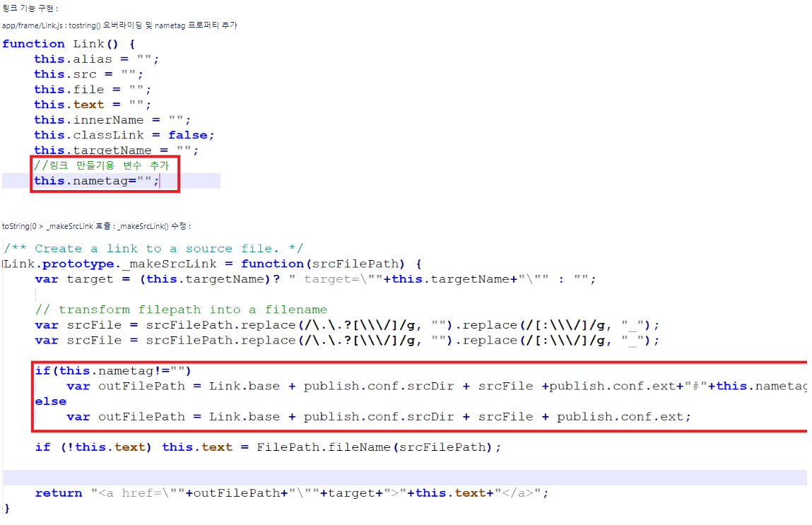

- class.tmpl 수정 및 테스트 코드

드롭다운 메뉴 바 구성
1. 구상도 : symbolindex.tmpl

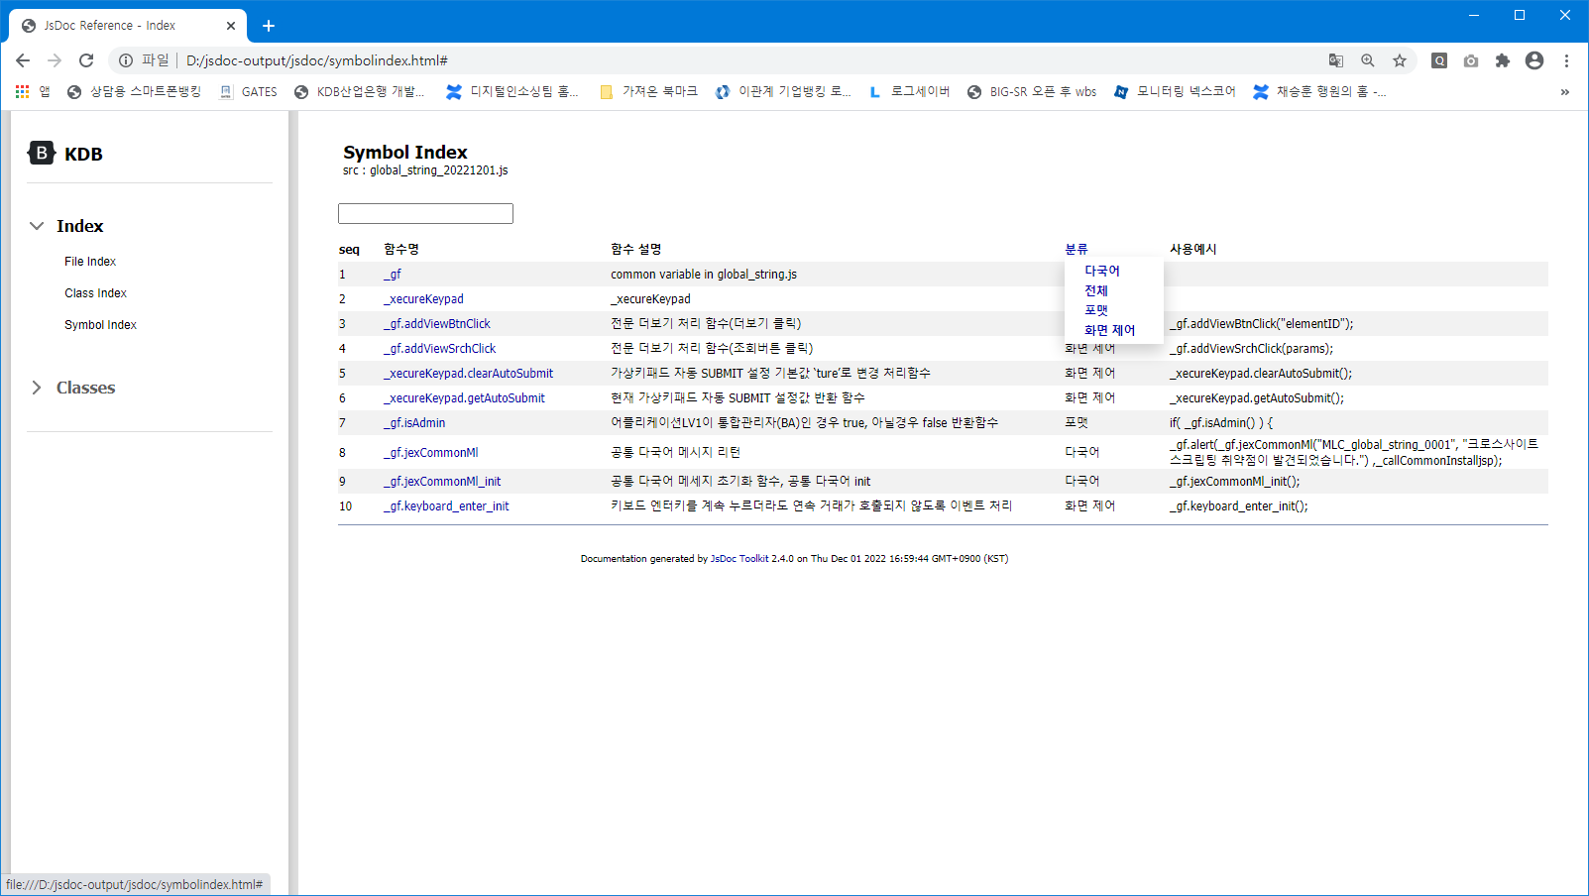

분류 버튼 클릭 (호버)

2. script : jquery를 가져왔다.

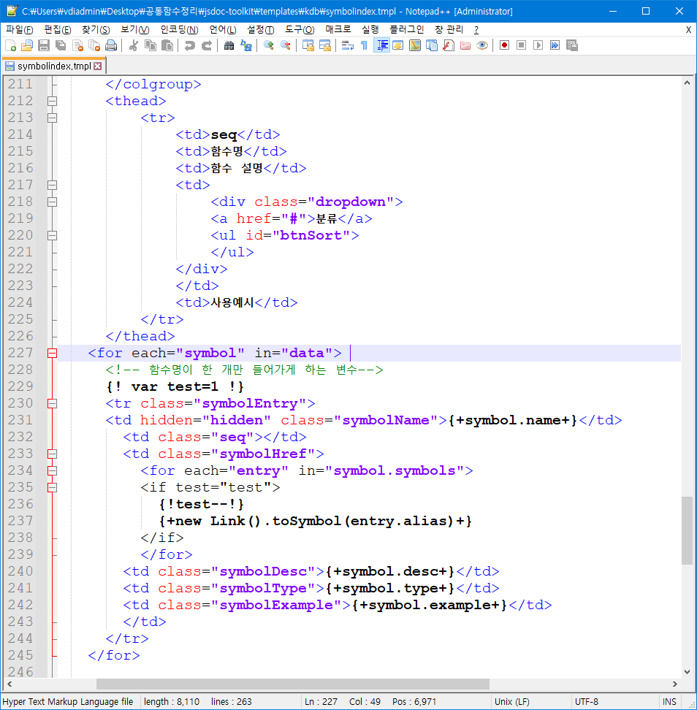

ul에 제이쿼리로 붙임

좌측 인덱스 구성 221205
1. 구상도

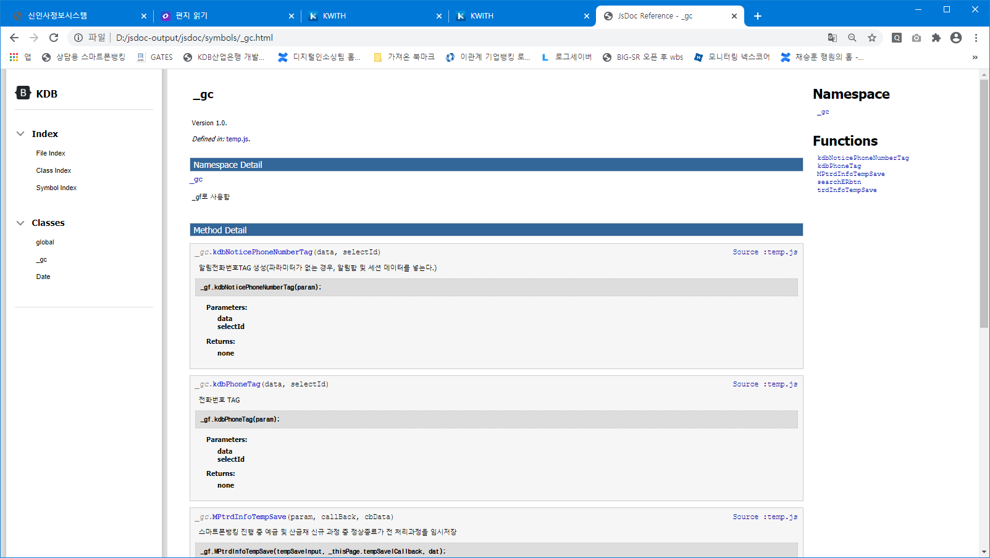

현재 class index를 하드코딩으로 박아놓았음.
Link.js toString() 오버라이딩 필요해보임

2. 현 상황

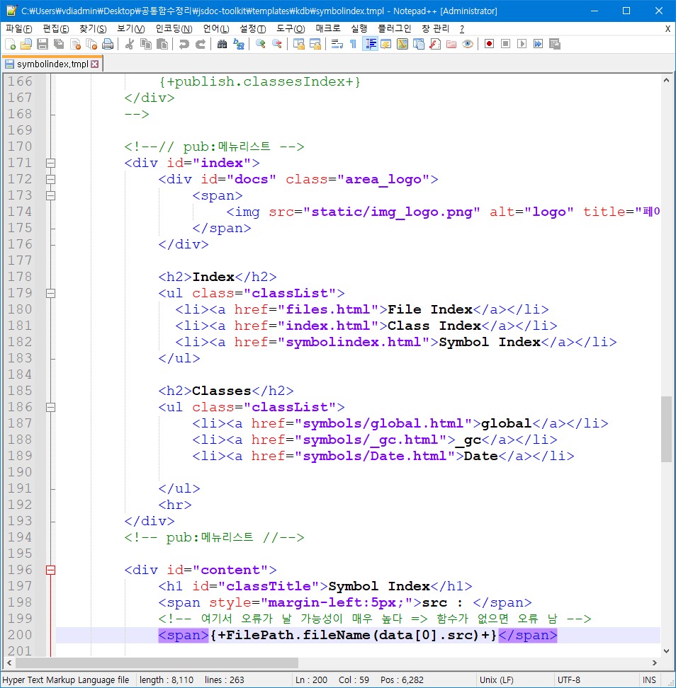

html 하드코딩을 통해 모양만 잡아놓았음.
결과 심볼 링크 주소를 가져오는 코드 개발 필요

참고) 기존 소스 :
publish.docsIndex
publish.classesIndex의 tostring을 분석해봐야 한다.
(template/kdb/publish.js)
{+ +}는 .toString이 아닐 수 있다 => 파싱 규칙 조사중

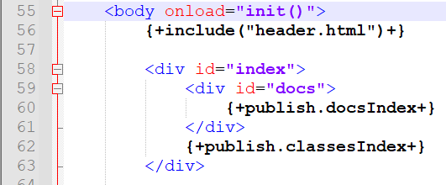

3. 분석 내용
- publish.classesIndex

JSDOC.Jsplate()의 output 조사 필요

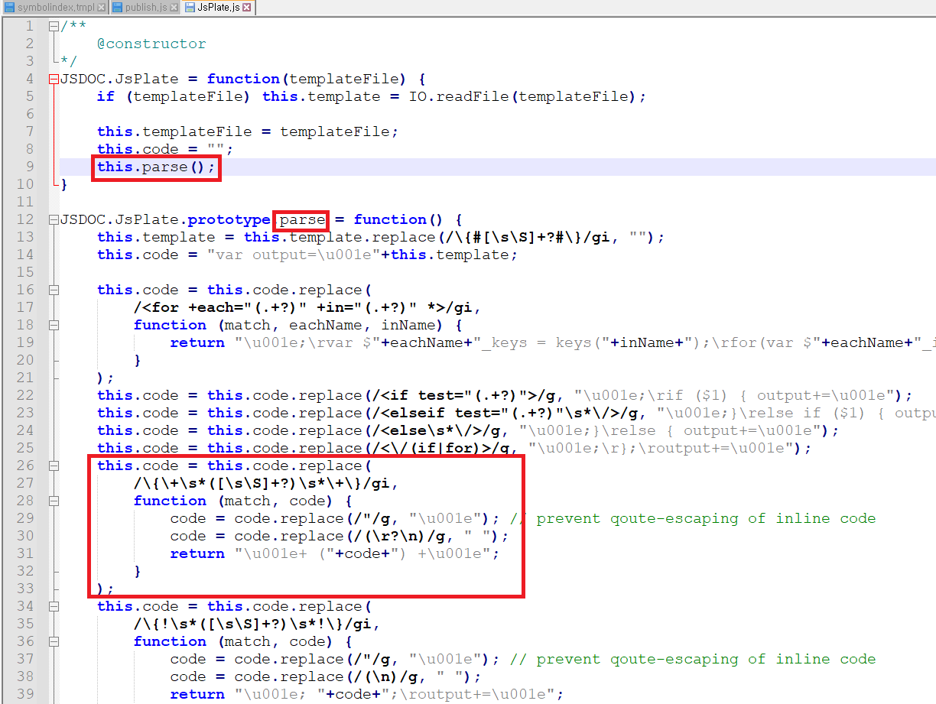

code 문자열에 {+ +} 파싱 결과 출력
=> process() 조사

테스트 코드

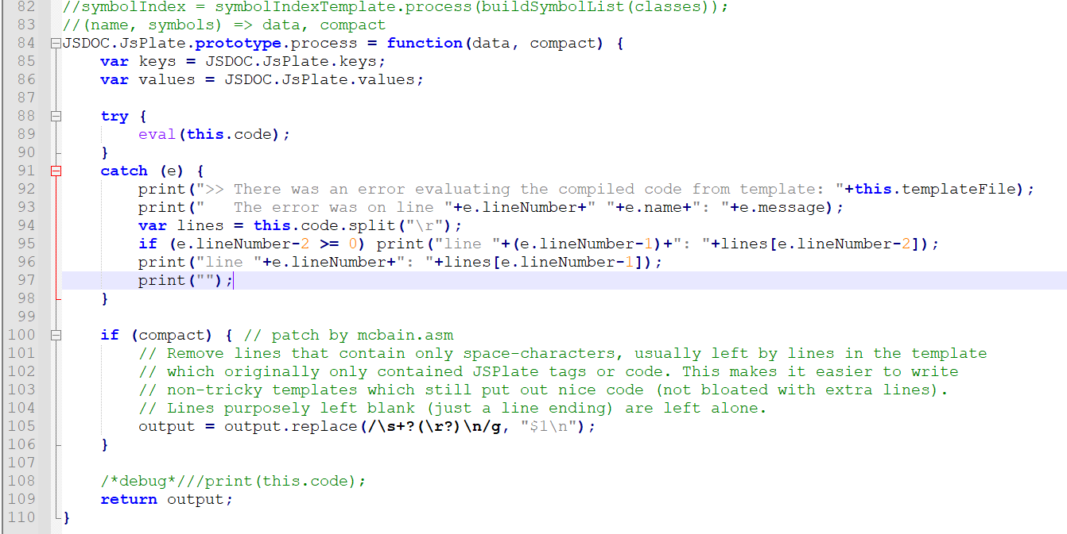

3. 테스트 코드 작성

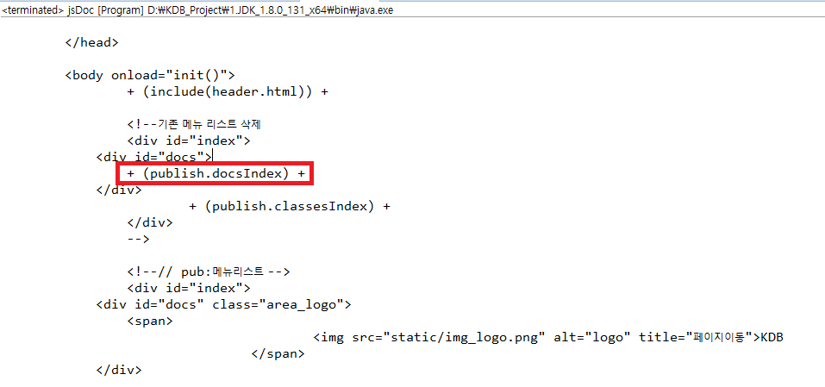

Jsplate.parse() 결과
{! publish.docsIndex!} =>
+(publich.docsIndex) +

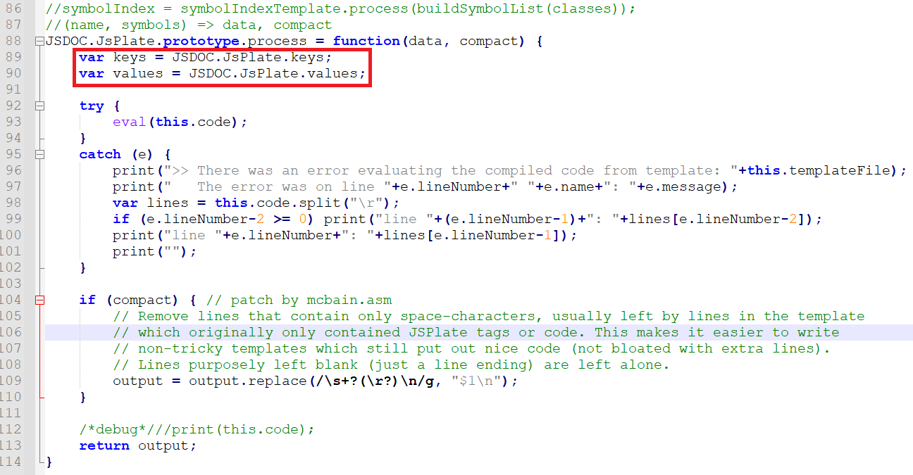

이게뭐지?

eval로 코드 실행

process에서 string로 결과가 출력
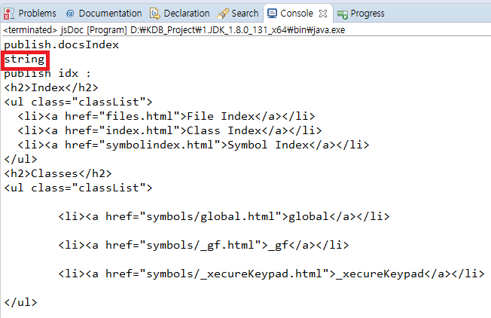

docsindex.tmpl => parse() 결과가
output

docsindex.tmpl의 결과가 publish.docxindex 변수에 출력되는 것으로 확인.
해당 내용 수정예정

4. 최종 코드

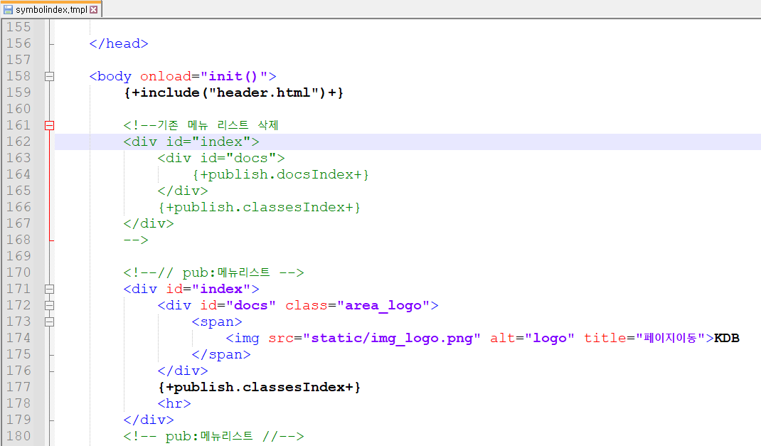

docsindex.tmpl 수정 및
모든 index 출력 부분 소스 최적화

